Forside
Filudtræk
Tjenestespecifikation bilag 2b

Klik på de grønne pile for at navigere igennem skabelonen.

Datafordeler

Specifikation af filudtræk på Datafordeleren

CPR

 | Dokumenthistorik

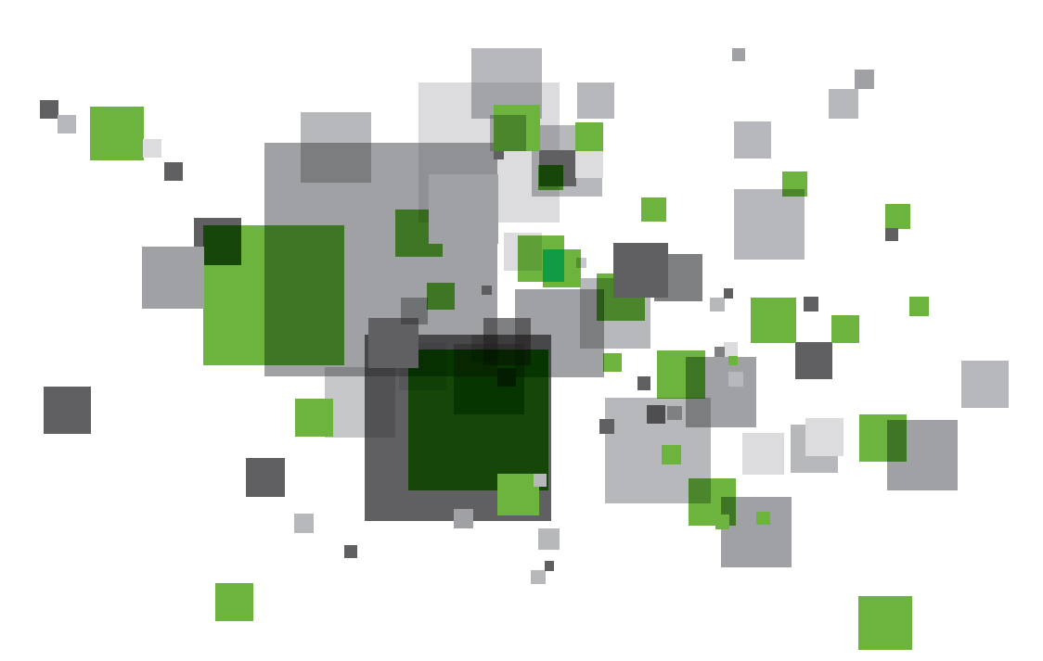
 | 2016-01-28 | Version 1.0.0
 | 2016-02-08 | Version 1.0.1
 |  | Tilrettet efter møde hos kunden d. 05-02-2016
 | 2016-02-19 | Version 1.0.2
 |  | Tilrettet efter møde hos kunden d. 12-02-2016
 | 2016-06-28 | Version 1.0.3
 |  | Udvidelse af Regler fanen

Filudtræk
 | Filudtræk basisinformationer

Regler
 | Navn: |  | Minimumsinterval for abonnement:
 | CprPersonSmallDownload |  | Dagligt

 | Visningsnavn: |  | Lagringstid (i dage):
 | CprPersonSmall |  | 180

 | Beskrivelse: |  | Arkiveringstid (i dage):
 | Offentlige kunders anvendelse af CPR data (aktuelle såvel som historiske). Søgning i samtlige parametre i domænemodellen, aktuelle såvel som historiske. Returnerer kun stamdata om personen. |  | 180

 | Parametre
Områdeafgrænsning med DAGI polygon via rettighedssystemet:
Her angives DAGI under 'Type'
UUID klassen for det pågældende DAGI tema fra udstillingsmodellen angives.
Såfremt der skal fremstilles udtræk på samtlige geografiske områder i DAGI temaet skal der ikke angives yderligere.
Ønskes der kun udtræk for udvalgte geografiske områder skal der i 'Fremsøgningslogik' nedenfor angives hvilke områder der skal anvendes.
 | Følgende parametre som skal kunne angives af dataanvendere:
 | Navn | Forkortelse | Type | Beskrivelse | Default værdi | UUID fra udstillingsmodel
 | Se afsnit 1

 | Følgende parametre anvendes til afgrænsning via rettighedssystemet:
 | Navn | Forkortelse | Type | Beskrivelse |  | UUID fra udstillingsmodel
 | cadr.cprkommunekode | Cprkommunekode | Dataværdi | Kode for en kommune |  | EAID_CFBC5E5D_1439_41ba_B8AB_356A1859A89F
 | besk.beskyttelsestype | Beskyttelse | Dataværdi | Angiver typen for beskyttelse 1) navn og adresse 2) vejviser eller 3) markedsføring |  | EAID_dst0DF442_9282_4181_B43D_23B02F422804
 | person.status | Status | Dataværdi | Angiver om en persons er udrejst, forsvundet, har dansk/grønlandsk bopæl, død osv. |  | EAID_dstB8BFA9_D6E2_43e8_AF38_A6C1F0174C5A

 | Prædefinerede filudtræk

 | Hvis filudtrækket er anonymt tilgængeligt benyttes denne sektion til at specificere de prædefinerede filudtræk.

 | Visningsnavn:

 | Interval:

 | Følgende parametre som skal kunne angives af systemet:
 | Navn | Forkortelse | Type | Beskrivelse | Værdi | UUID fra udstillingsmodel

 | Tilføj sektioner ovenfor efter behov.

1 | Filudtræk der defineres ud fra tabulære data

Join eksempel:
Select Adresse.felt1, Post.Distriktsnavn from Adresse inner join Post on Post.Postnr = Adresse.Postnr
Følgende operatorer er tilladt:
Point(x,y) within circle(paramX, paramY, paramRadius) Point(x,y) within boundingbox(paramX1,paramY1, paramX2,paramY2)
Point(x,y) within polygon(…)
< og >
<> og =
>= og <=
And og Or
LIKE %text%
Distinct
Datafordeleren understøtter ikke aggregeringsfunktioner for filudtræk.
 | I det tilfælde hvor data til filudtræk hentes fra en Datafordelerens udstillingsmodeller specificeres dette her.

 | Hvis der allerede er specificeret en Tjeneste med samme indhold kan det angives her:
 | CprPersonSmallComplete

 | Hvis IKKE der allerede er specificeret en Tjeneste med samme indhold udfyldes nedenstående:

 | Fremsøgningsfelter:
 | Navn | UUID
 | N/A

 | Tilføj felter ovenfor efter behov.

 | Fremsøgningslogik:
 | Tjeneste logikken er beskrevet i DLSsql_CprPerson.sql

 | Yderligere beskrivelse:

 | Skemaer:
 | PersonSmall.json

2 | Filudtræk der defineres ud fra raster data

 | I det tilfælde hvor der benyttes raster data angives dette her:

 | Angiv navn på raster dataleverance(r):

 | Yderligere beskrivelse:

3 | Filudtræk der baseres på prægenererede dataleverancer

 | I det tilfælde hvor der er tale om prægenererede filer angives dette her:

 | Angiv navn på dataleverance:

 | Yderligere beskrivelse:

Regler
Generelle regler

Projektioner
Kontakt (e-mail adresse):
kc@cpr.dk

Egenskaber:
Filudtræk tilbydes krypteret (HTTPS/SFTP)
Faktureringslogning

Adgangsniveau til filudtræk:

Projektioner
Projektioner

Formater
Vælg projektioner som filudtrækket skal understøtte:
Hvis mere end én projektion er valgt, skal der være defineret en parameter under Filutræk, som bestemmer hvilken projektion der skal anvendes.

 | Projektion | Beskrivelse
 | epsg:25832 | UTM Zone 32 etrs89
 | epsg:23032 | UTM Zone 32 ed50
 | epsg:32632 | UTM Zone 32 wgs84
 | epsg:25833 | UTM Zone 33 etrs89
 | epsg:23033 | UTM Zone 33 ed50
 | epsg:32633 | UTM Zone 33 wgs84
 | epsg:4093 | DKTM1: Vestlige Jylland
 | epsg:4094 | DKTM2: Østlige Jylland og Fyn
 | epsg:4095 | DKTM3: Sjælland
 | epsg:4096 | DKTM4: Bornholm
 | s34j | System 34: Jylland
 | s34s | System 34: Sjælland
 | s34b | System 34: Bornholm
 | epsg:2196 | Kortprojektion 2000 Jylland
 | epsg:2197 | Kortprojektion 2000 Sjælland
 | epsg:2198 | Kortprojektion 2000 Bornholm
 | epsg:4230 | Geografisk ed50
 | epsg:4326 | Geografisk wgs84
 | epsg:4258 | Geografisk etrs89
 | epsg:32629 | UTM Zone 29 wgs84 (Færøerne)
 | epsg:23029 | UTM Zone 29 ed50 (Færøerne)
 | epsg:25828 | UTM Zone 28 etrs89 (Færøerne)
 | epsg:25829 | UTM Zone 29 etrs89 (Færøerne)
 | epsg:25830 | UTM Zone 30 etrs89 (Færøerne)
 | epsg:32624 | UTM Zone 24 wgs84 (Grønland)
 | epsg:3178 | UTM Zone 18 gr96 (Grønland)
 | epsg:3179 | UTM Zone 19 gr96 (Grønland)
 | epsg:3180 | UTM Zone 20 gr96 (Grønland)
 | epsg:3181 | UTM Zone 21 gr96 (Grønland)
 | epsg:3182 | UTM Zone 22 gr96 (Grønland)
 | epsg:3183 | UTM Zone 23 gr96 (Grønland)
 | epsg:3184 | UTM Zone 24 gr96 (Grønland)
 | epsg:3185 | UTM Zone 25 gr96 (Grønland)
 | epsg:3186 | UTM Zone 26 gr96 (Grønland)
 | epsg:3187 | UTM Zone 27 gr96 (Grønland)
 | epsg:3188 | UTM Zone 28 gr96 (Grønland)
 | epsg:3189 | UTM Zone 29 gr96 (Grønland)

Formater
Formater

Metadata
Vælg output formater som fil download skal understøtte:
Hvis mere end ét format er valgt, skal der være defineret en parameter under Filutræk, som bestemmer hvilket format der skal anvendes.
Vektor:
 | Format |  | URL til hjælp
 | MapInfo TAB | TAB | http://docs.safe.com/fme/2015.1/html/FME_Desktop_Documentation/FME_Desktop_Help.htm#../Subsystems/FME_Readers_Writers/Content/mitab/Feature_Representation.htm%3FTocPath%3DFME%2520Readers%2520and%2520Writers%7CMapInfo%2520TAB%2520(MAPINFO%252FMITAB)%2520Reader%252FWriter%7C_____4
 | Esri Shape | SHP | http://docs.safe.com/fme/2015.0/html/FME_Desktop_Documentation/FME_Desktop_Help.htm#../Subsystems/FME_Readers_Writers/Content/shape/Feature_Representation.htm%3FTocPath%3DFME%2520Readers%2520and%2520Writers%7CEsri%2520Shape%2520Reader%252FWriter%7C_____4
 | DSFL | DSF
 | Caris NTX | NTX | http://docs.safe.com/fme/2015.0/html/FME_Desktop_Documentation/FME_Desktop_Help.htm#../Subsystems/FME_Readers_Writers/Content/ntx/Feature_Representation.htm%3FTocPath%3DFME%2520Readers%2520and%2520Writers%7CCaris%2520NTX%2520Reader%252FWriter%7CFeature%2520Representation%7C_____0
 | Autocad DXF | DXF | http://docs.safe.com/fme/2015.0/html/FME_Desktop_Documentation/FME_Desktop_Help.htm#../Subsystems/FME_Readers_Writers/Content/acad/Feature_Representation.htm%3FTocPath%3DFME%2520Readers%2520and%2520Writers%7CAutodesk%2520AutoCAD%2520DWG%252FDXF%2520Reader%252FWriter%7CFeature%2520Representation%7C_____0
 | Autocad DWG | DWG | http://docs.safe.com/fme/2015.0/html/FME_Desktop_Documentation/FME_Desktop_Help.htm#../Subsystems/FME_Readers_Writers/Content/acad/Feature_Representation.htm%3FTocPath%3DFME%2520Readers%2520and%2520Writers%7CAutodesk%2520AutoCAD%2520DWG%252FDXF%2520Reader%252FWriter%7CFeature%2520Representation%7C_____0
 | Geomedia Access | MDB? | http://docs.safe.com/fme/2015.0/html/FME_Desktop_Documentation/FME_Desktop_Help.htm#../Subsystems/FME_Readers_Writers/Content/fm0/Feature_Representation.htm%3FTocPath%3DFME%2520Readers%2520and%2520Writers%7CIntergraph%2520GeoMedia%2520Access%2520and%2520SQL%2520Server%2520Warehouse%2520Reader%252FWriter%7C_____8
 | Esri Geodatabase | GDB | http://docs.safe.com/fme/2015.0/html/FME_Desktop_Documentation/FME_Desktop_Help.htm#../Subsystems/FME_Readers_Writers/Content/geodatabase/Feature_Representation.htm%3FTocPath%3DFME%2520Readers%2520and%2520Writers%7CEsri%2520Geodatabase%2520Reader%252FWriter%7C_____9
 |  |  | http://docs.safe.com/fme/2015.0/html/FME_Desktop_Documentation/FME_Desktop_Help.htm#../Subsystems/FME_Readers_Writers/Content/filegdb/Feature_Representation.htm%3FTocPath%3DFME%2520Readers%2520and%2520Writers%7CEsri%2520Geodatabase%2520(File%2520Geodatabase%2520API)%2520Reader%252FWriter%2520%7C_____4
 | MicroStation Design (V7) | DGN7 | http://docs.safe.com/fme/2015.0/html/FME_Desktop_Documentation/FME_Desktop_Help.htm#../Subsystems/FME_Readers_Writers/Content/igds/Feature_Representation.htm%3FTocPath%3DFME%2520Readers%2520and%2520Writers%7CBentley%2520MicroStation%2520Design%2520Reader%252FWriter%7CFeature%2520Representation%7C_____0
 | MicroStation Design (V8) | DGN8 | http://docs.safe.com/fme/2015.0/html/FME_Desktop_Documentation/FME_Desktop_Help.htm#../Subsystems/FME_Readers_Writers/Content/igds/Feature_Representation.htm%3FTocPath%3DFME%2520Readers%2520and%2520Writers%7CBentley%2520MicroStation%2520Design%2520Reader%252FWriter%7CFeature%2520Representation%7C_____0
 | GML (v2.1.2) | GML212 | http://docs.safe.com/fme/2015.0/html/FME_Desktop_Documentation/FME_Desktop_Help.htm#../Subsystems/FME_Readers_Writers/Content/gml2/Feature_Representation.htm%3FTocPath%3DFME%2520Readers%2520and%2520Writers%7CGML%2520v2.1.2%2520(Geography%2520Markup%2520Language)%2520Reader%252FWriter%7CFeature%2520Representation%7C_____0
 | GML (v3.2.1) | GML321 | http://docs.safe.com/fme/2015.0/html/FME_Desktop_Documentation/FME_Desktop_Help.htm#../Subsystems/FME_Readers_Writers/Content/gml/Feature_Representation.htm%3FTocPath%3DFME%2520Readers%2520and%2520Writers%7CGML%2520(Geography%2520Markup%2520Language)%2520Reader%252FWriter%7CFeature%2520Representation%7C_____0

Raster:
 | GeoTIFF | GEOTIFF | http://docs.safe.com/fme/2015.0/html/FME_Desktop_Documentation/FME_Desktop_Help.htm#../Subsystems/FME_Readers_Writers/Content/geotiff/Feature_Representation.htm%3FTocPath%3DFME%2520Readers%2520and%2520Writers%7CGeoTIFF%2520(Georeferenced%2520Tagged%2520Image%2520File%2520Format)%2520Reader%252FWriter%7C_____5
 | ECW | ECW | http://docs.safe.com/fme/2015.0/html/FME_Desktop_Documentation/FME_Desktop_Help.htm#../Subsystems/FME_Readers_Writers/Content/ecw/Feature_Representation.htm%3FTocPath%3DFME%2520Readers%2520and%2520Writers%7CER%2520Mapper%2520ECW%2520Reader%252FWriter%7C_____5
 | CADRG | CADRG | http://docs.safe.com/fme/2015.0/html/FME_Desktop_Documentation/FME_Desktop_Help.htm#../Subsystems/FME_Readers_Writers/Content/cadrg/Feature_Representation.htm%3FTocPath%3DFME%2520Readers%2520and%2520Writers%7CCompressed%2520ARC%2520Digitized%2520Raster%2520Graphics%2520(CADRG)%2520Reader%252FWriter%7C_____5
 | Ascii Grid | ESRIASCIIGRID | http://docs.safe.com/fme/2015.0/html/FME_Desktop_Documentation/FME_Desktop_Help.htm#../Subsystems/FME_Readers_Writers/Content/esriasciigrid/Feature_Representation.htm%3FTocPath%3DFME%2520Readers%2520and%2520Writers%7CEsri%2520ASCII%2520Grid%2520Reader%252FWriter%7C_____5

Punktsky:
 | Drag | LAS

Ikke-spatial:
 | CSV/TSV | CSV | http://docs.safe.com/fme/2015.0/html/FME_Desktop_Documentation/FME_Desktop_Help.htm#../Subsystems/FME_Readers_Writers/Content/csv/Feature_Representation.htm%3FTocPath%3DFME%2520Readers%2520and%2520Writers%7CCSV%2520(Comma-Separated%2520Value)%2520Reader%252FWriter%7C_____4
 | XML | XML | http://docs.safe.com/fme/2015.0/html/FME_Desktop_Documentation/FME_Desktop_Help.htm#../Subsystems/FME_Readers_Writers/Content/xml/Feature_Representation.htm%3FTocPath%3DFME%2520Readers%2520and%2520Writers%7CXML%2520(Extensible%2520Markup%2520Language)%2520Reader%252FWriter%7CFeature%2520Representation%7C_____0
 | JSON | JSON | http://docs.safe.com/fme/2015.0/html/FME_Desktop_Documentation/FME_Desktop_Help.htm#../Subsystems/FME_Readers_Writers/Content/json/json.htm%3FTocPath%3DFME%2520Readers%2520and%2520Writers%7CJSON%2520(JavaScript%2520Object%2520Notation)%2520Reader%252FWriter%7C_____0

